4_ネットワーク
【４.ネットワークについてのヒアリング項目】
※本章で示す「ネットワーク」とは施設外の機器あるいはシステムと通信するものを指します

4-1.は下方の「4-1.回答欄」に各施設毎に当てはまる内容を回答してください。 ６ヵ所以上の施設を保有している場合は代表的な施設５ヵ所について回答してください。 （施設例：A浄水場、B水源（井戸）、C下水処理場、Dポンプ場、Eし尿処理場 等）

 | 4-1-1.施設外での監視を行う際、通信障害発生による無監視状態の発生の許容可否を選択してください。(プルダウン選択)

 |  | ①許容できる
 |  | ②許容できない
 |  | ③わからない
②または③と回答された方は設問4-1-3へ進んでください。

 | 4-1-2.(4-1-1で①を回答した場合) １回あたりの連続無監視時間はどの程度許容できるか記載してください。（自由記述）

 | 4-1-3.無監視時間を無くすために補助回線を使用する際、補助回線に求める最低限の性能について選択してください。(プルダウン選択)

 |  | ①主回線と同等
 |  | ②収集周期を長くして全点監視継続
 |  | ③10～20％程度の信号数に絞って監視継続
 |  | ④補助回線は不要
 |  | ⑤わからない

 | 4-1-4.(4-1-3で回答した理由)を記載してください。（自由記述）

【4-1.回答欄】
施設名(代表的な施設5ヵ所) |  |  | 4-1-1 | 4-1-2 (4-1-1で①と回答) | 4-1-3 | 4-1-4(自由記述) (4-1-3の回答理由を記載) | 4-1-1.選択肢
例1 | （回答例） 〇〇浄水場 |  | ② |  | ① | 基幹施設の為 | ①許容できる
 |  |  |  |  |  |  | ②許容できない
例2 | (回答例) △△浄水場 |  | ① | 1日 | ④ | 現場に人員が常時配置されている為 | ③わからない

例3 | (回答例) □□ポンプ所 |  | ① | 6時間 | ② | 短い周期で信号を監視する必要性が低い為

1

2 |  |  |  |  |  |  | 4-1-3.選択肢
 |  |  |  |  |  |  | ①主回線と同等
3 |  |  |  |  |  |  | ②収集周期を長くして全点監視継続
 |  |  |  |  |  |  | ③10～20％程度の信号数に絞って監視継続
4 |  |  |  |  |  |  | ④補助回線は不要
 |  |  |  |  |  |  | ⑤わからない
5

4-2.システムのマルチベンダー化について、実現したいシステム構成を選択してください。 (複数回答可) (※各選択肢の図解は下記システム構成図を参照してください。)

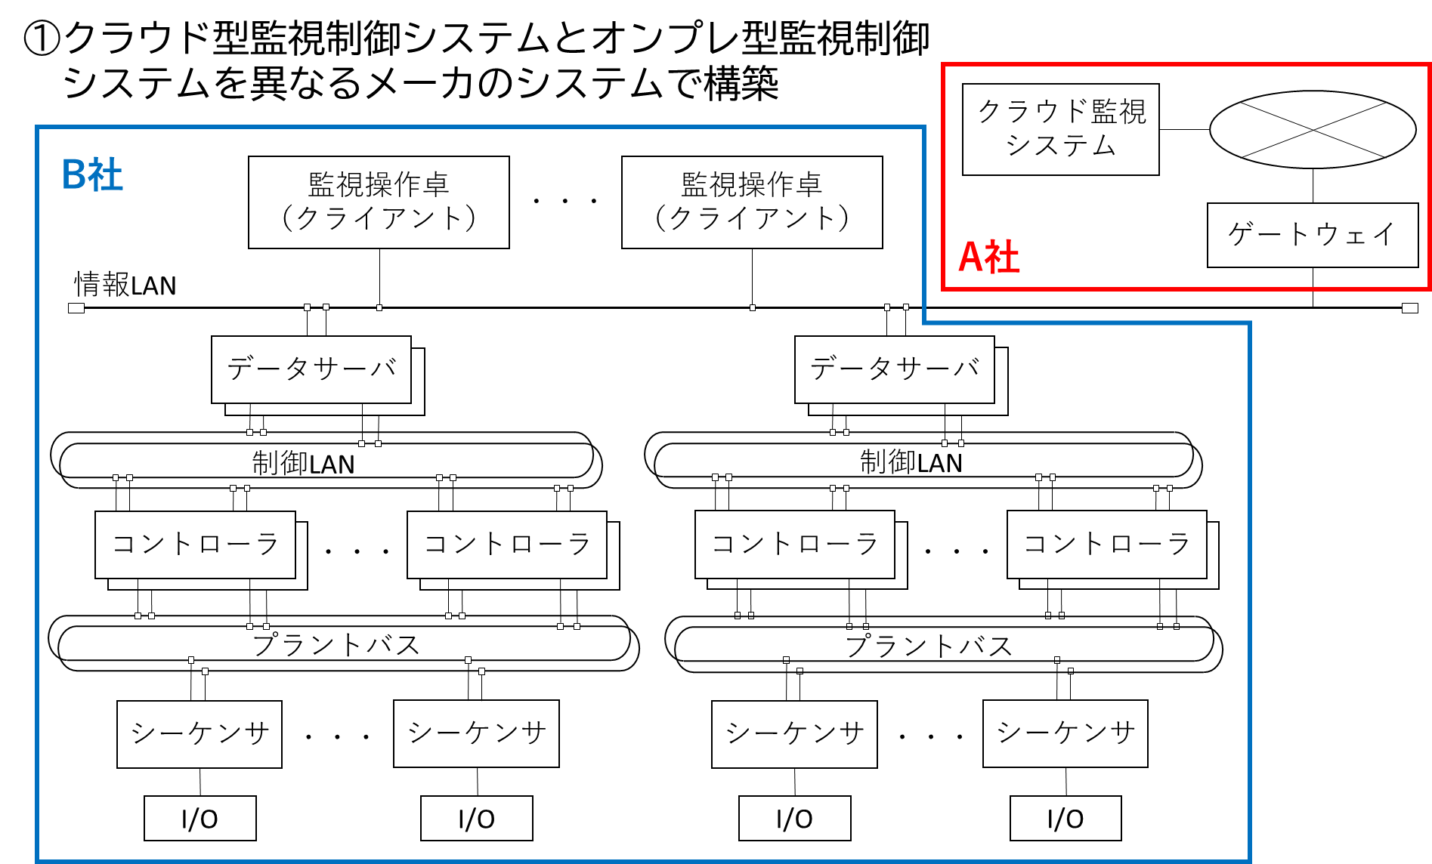

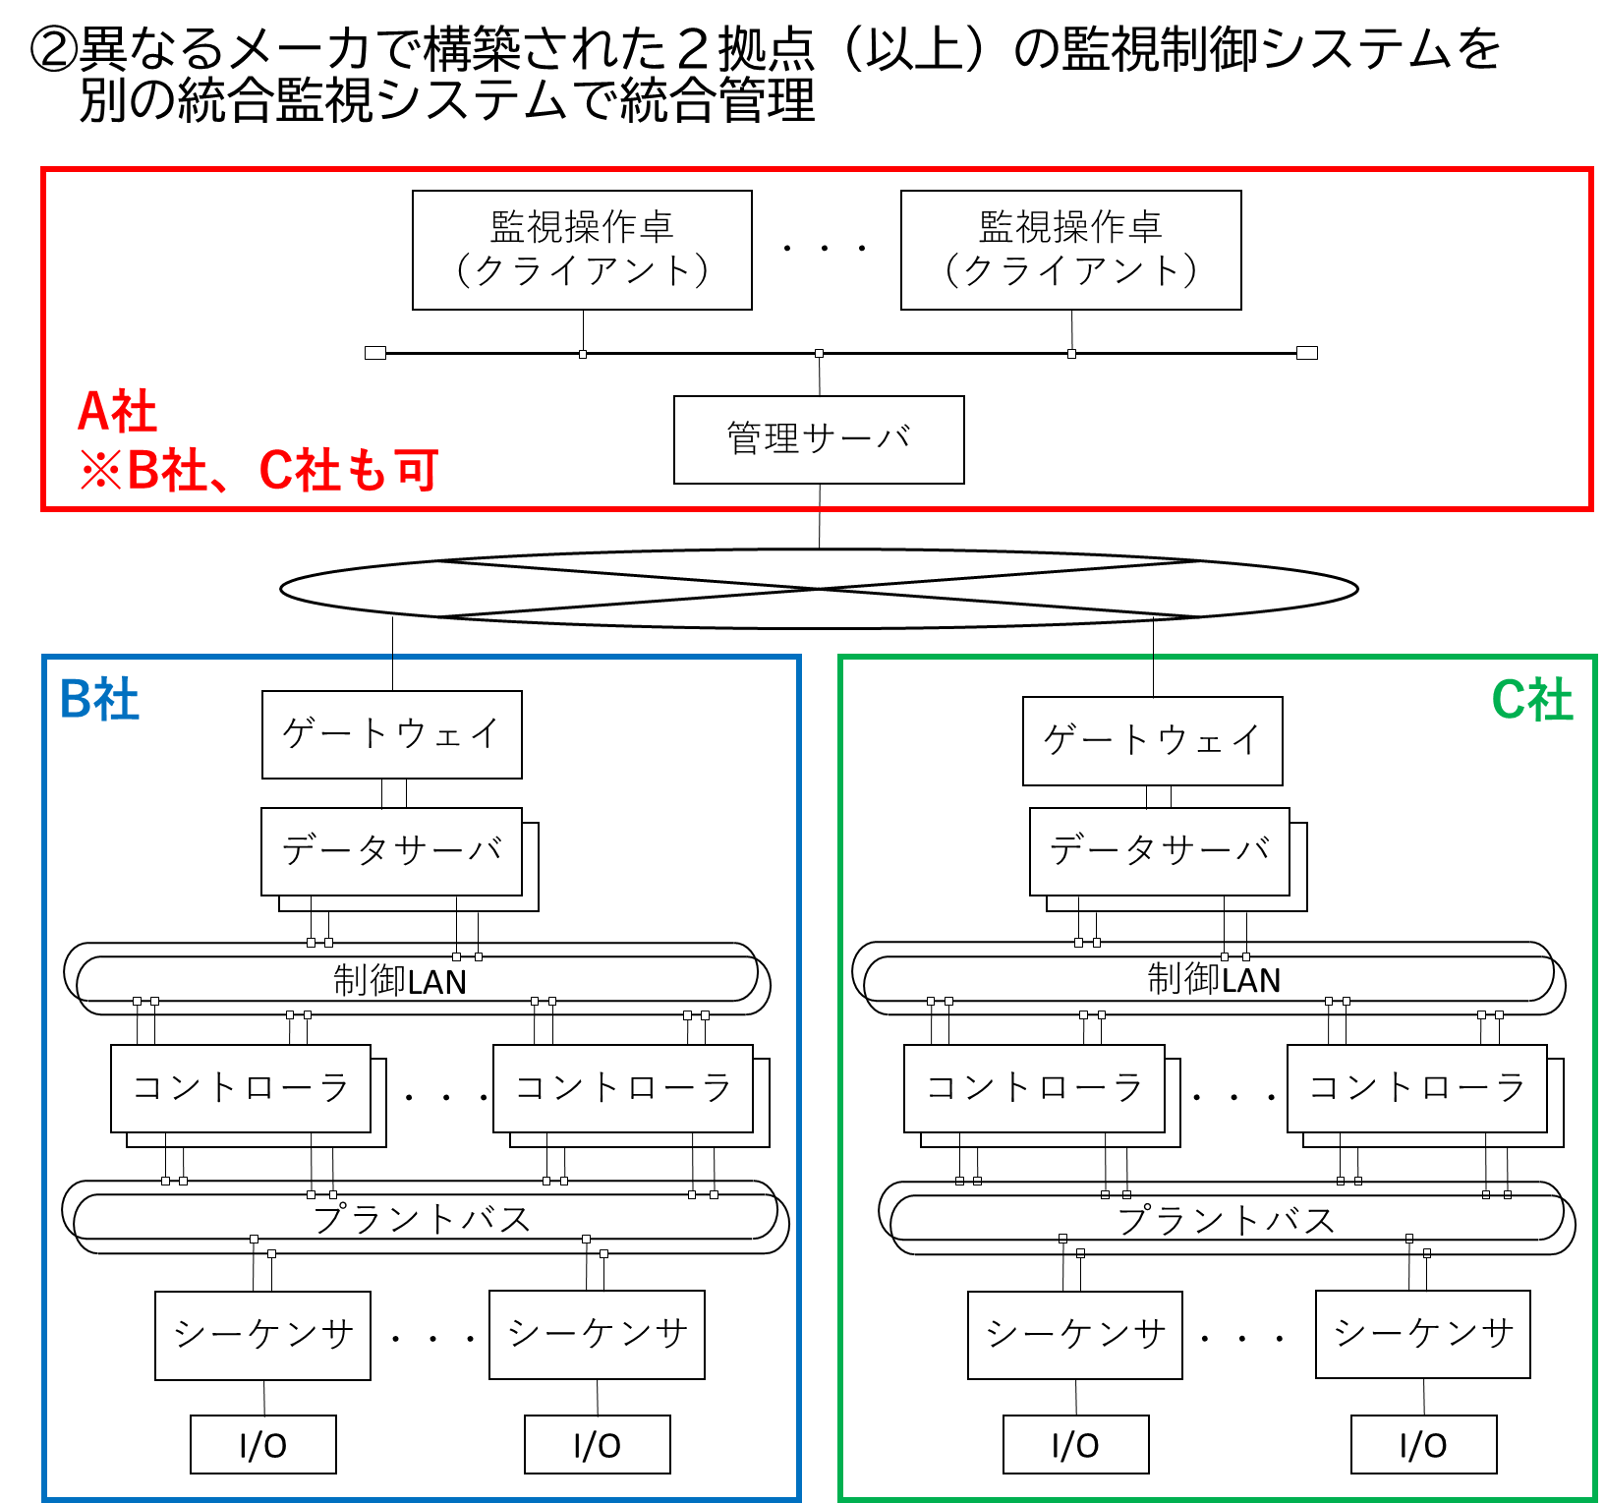
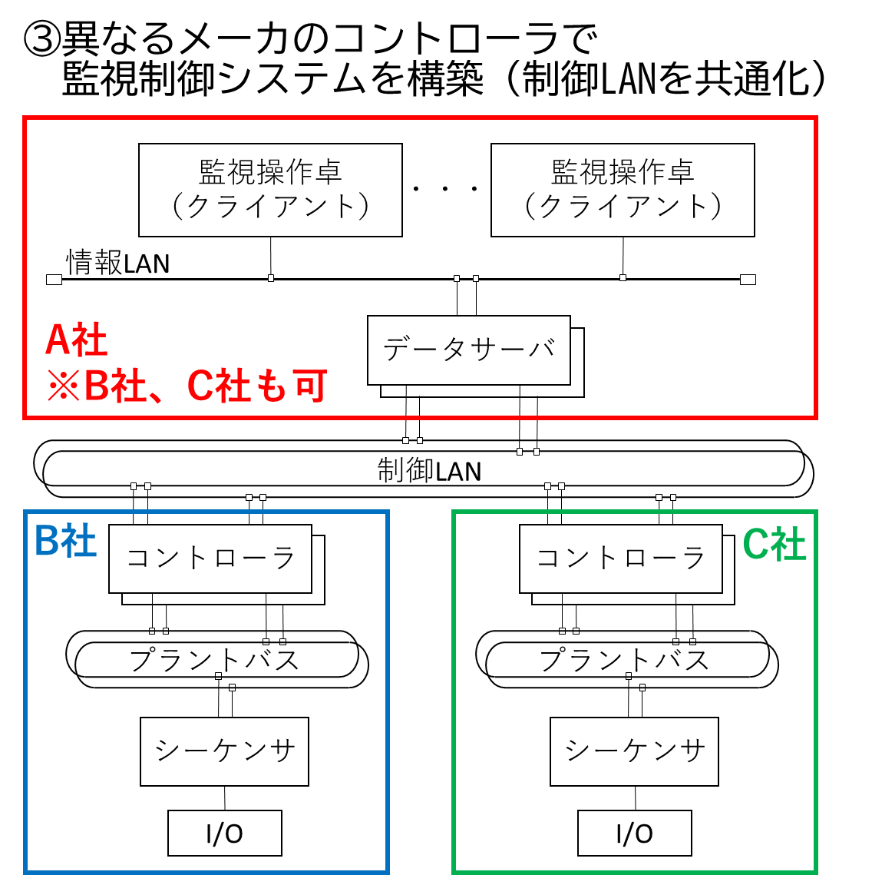

 |  | ①クラウド型監視制御システムとオンプレ型監視制御システムを異なるメーカのシステムで構築

 |  | ②異なるメーカで構築された2拠点(以上)の監視制御システムを 別の統合監視システムで統合管理

 |  | ③異なるメーカのコントローラで監視制御システムを構築(制御LANを共通化)
 |  | ④その他

 |  | ⑤何れも必要ない
 |  | ⑥わからない

 | 4-2-1.(4-2で回答した理由)を記載してください。

